Лист1
ID | BR-1 | BR-2 | BR-3 | BR-4 | BR-5 | BR-6
Заголовок | Нет окна с вопросом о "разрешении получении уведомлений в браузере" | На слайде "Краткая история журнала и о команде" текст 4-го абзаца перекрывает фото. Яндекс, Google Chrome, Edge, Mozilla Firefox | После отправки формы - ничего не происходит, экран браузе становится белым | На 4-ом слайде неверно отображен отступ слева в первом абзаце | Не активны иконки соцсетей, указанных на втором слайде | На втором слайде невозможно полностью просмотреть текст.
Описание | Нет окна с вопросом о "разрешении получении уведомлений в браузере". Окружение: Opera, Google Chrome, Edge, Mozila Firefox | На слайде "Краткая история о команде" в 4-ом абзаце фото перекрывает текст. Окружение: Яндекс, Google Chrome, Edge, Mozilla Firefox | В конце сайта, после заполнения полей формы и нажатии кнопки "Отправить" - экран становится полностью белым. Проблема возникает на всех браузерах | На 4-ом слайде неверно отображен отступ слева текста в первом абзаце | Не активны иконки соцсетей, указанных на втором слайде | При нажатии на "стрелку вниз", текст полностью не отображается
Шаги воспроизведения | 1. Перейти на сайт http://qa.skillbox.ru/module10/practice1/ с браузеров Opera, Google Chrome, Edge, Mozila Firefox, Яндекс | 1. Перейти на сайт http://qa.skillbox.ru/module10/practice1/ с браузеров Яндекс, Google Chrome, Edge, Mozila Firefox 2. Прокрутить колесиком до 4-го слайда (Краткая история журнала и о команде | 1. Перейти на сайт http://qa.skillbox.ru/module10/practice1/ с браузеров Яндекс, Google Chrome, Edge, Mozila Firefox, Opera 2. В конце сайта заполнить поля формы 3. Нажать кнопку "отправить" | 1. Перейти на сайт http://qa.skillbox.ru/module10/practice1/ с браузеров Яндекс, Google Chrome, Edge, Mozila Firefox, Opera | 1. Перейти на сайт http://qa.skillbox.ru/module10/practice1/ с браузеров Яндекс, Google Chrome, Edge, Mozila Firefox, Opera 2. Прокрутить колесико мышки до сторого слайда 3. Нажать на любую иконку соцсети | 1. Перейти на сайт http://qa.skillbox.ru/module10/practice1/ с браузеров Яндекс, Google Chrome, Edge, Mozila Firefox, Opera 2. Прокрутить колесико мышки до сторого слайда 3.Справа, возле текста, нажать на стрелку вниз
Фактический результат | В браузерх Opera, Google Chrome, Edge, Mozila Firefox при переходе на сайт нет окна с вопросом о "разрешении получения уведомлений в браузере" | Картинка перекрывает написанный текст | После отправки формы отображается белый экран | некорректно отображен отступ слева в первом абзаце | Иконки соцсетей не активны | При нажатии на "стрелку вниз", текст полностью не отображается
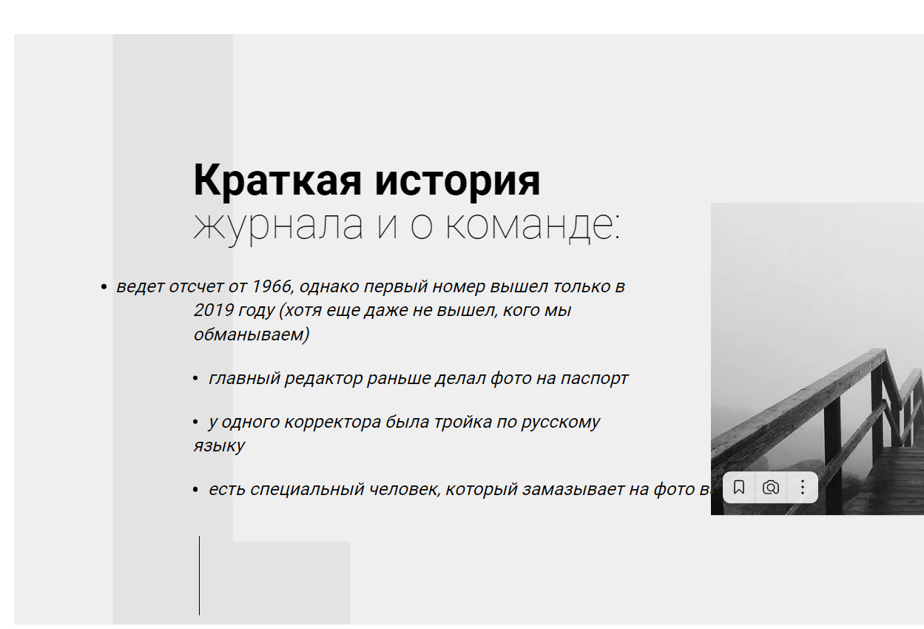
Ожидаемый результат | В браузерх Opera, Google Chrome, Edge, Mozila Firefox при переходе на сайт, окно с вопросом о "разрешении получения уведомлений в браузере" появляется | Картинка не перекрывает написанный текст, его видно полностью. | После отправки приходит сообщение, что форма успешно отправлена | Отступ слева в первом абзаце схож с остальными | После нажатия на любую из иконок, можно попасть на соцсеть | После нажатия на стрелку вниз, можно посмотреть полный текст
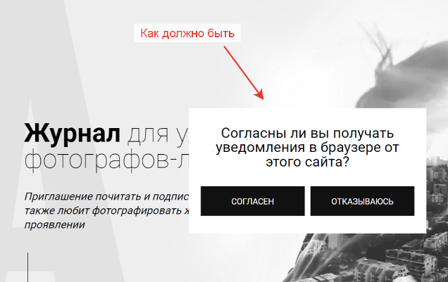
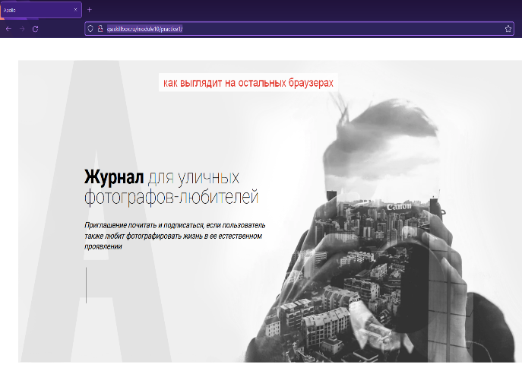
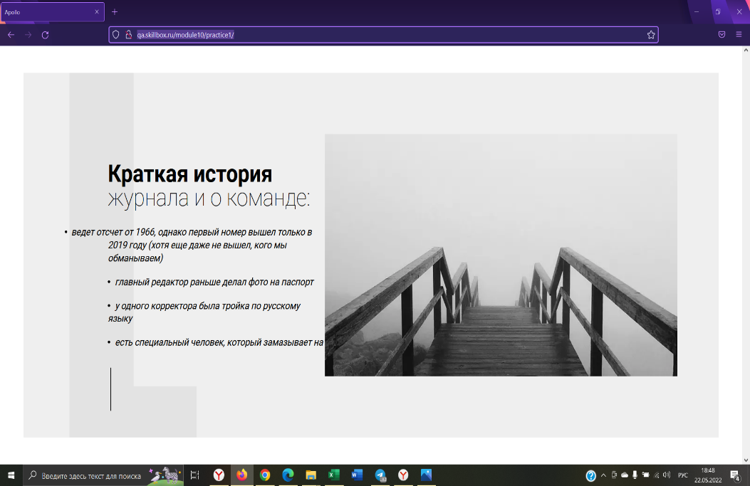

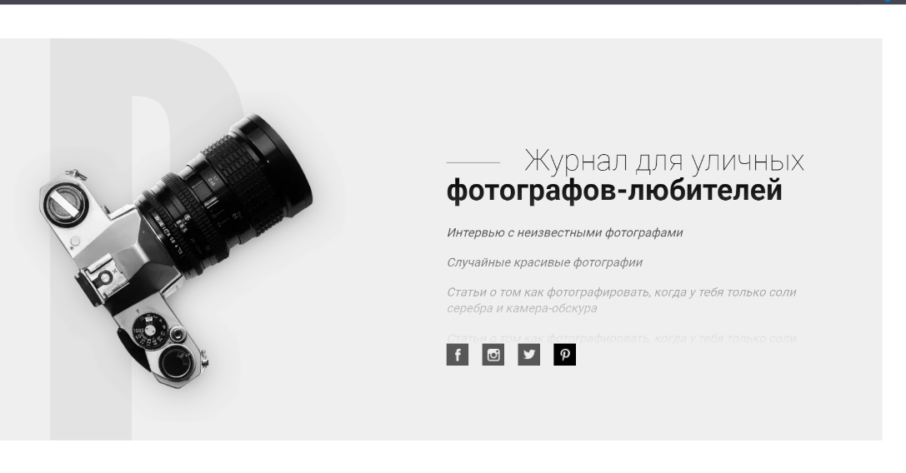

Дополнительная информация

